CSV
APÓS LANÇAR TODOS OS DEFEITOS NA PLANILHA, CLASSIFICAR OS DEFEITOS PARA LANÇAR NO SAP. UTILIZANDO O COMANDO: CTRL+SHIFT+R
OBS. SÓ CLASSIFICAR UMA VEZ, APÓS LANÇAR TODOS OS DEFEITOS.
NOTA | LT | PART DEFEITO | GRP. CÓDIGOS | COD DEFEITO | PRIORIDADE | TEXTO/TIPO DE ESTRUTURA | OBS. | ITEM | DESCR | FASES | FONTE/CARGA | AÇÃO
2268227 | LT | IS | LTIS | IS16 | P2 | YS2-41 / 3 - FASE C - | ACESSO POV. TIRICAL | 14 | MUITO CHAMUSCADO - POLIMÉRICO | C | 0 | SUBSTITUIR ISOLADOR
2268227 | LT | ES | LTES | ES11 | P2 | YS2-45 / 3 - FASE C - | SUBSTITUIR CRUZETA | 19 | CRUZETA FORTEMENTE TRINCADA | C | 0 | TROCAR CRUZETA
2268227 | LT | AF | LTAF | AF01 | P2 | AP2-62 / 1 - FASE - | 0 | 44 | ÁRV. DENTRO DA FAIXA-DIST. CONDUT. > 1,5M | 0 | 0 | PODAR ÁRVORE
2268227 | LT | AF | LTAF | AF01 | P2 | LA4-76 / 8 - FASE - | IGARAPÉ DO MEIO | 53 | ÁRV. DENTRO DA FAIXA-DIST. CONDUT. > 1,5M | 0 | 0 | PODAR ÁRVORE
2268227 | LT | AF | LTAF | AF01 | P2 | LPA-77 / 1 - FASE - | IGARAPÉ DO MEIO | 54 | ÁRV. DENTRO DA FAIXA-DIST. CONDUT. > 1,5M | 0 | 0 | PODAR ÁRVORE
...

RF
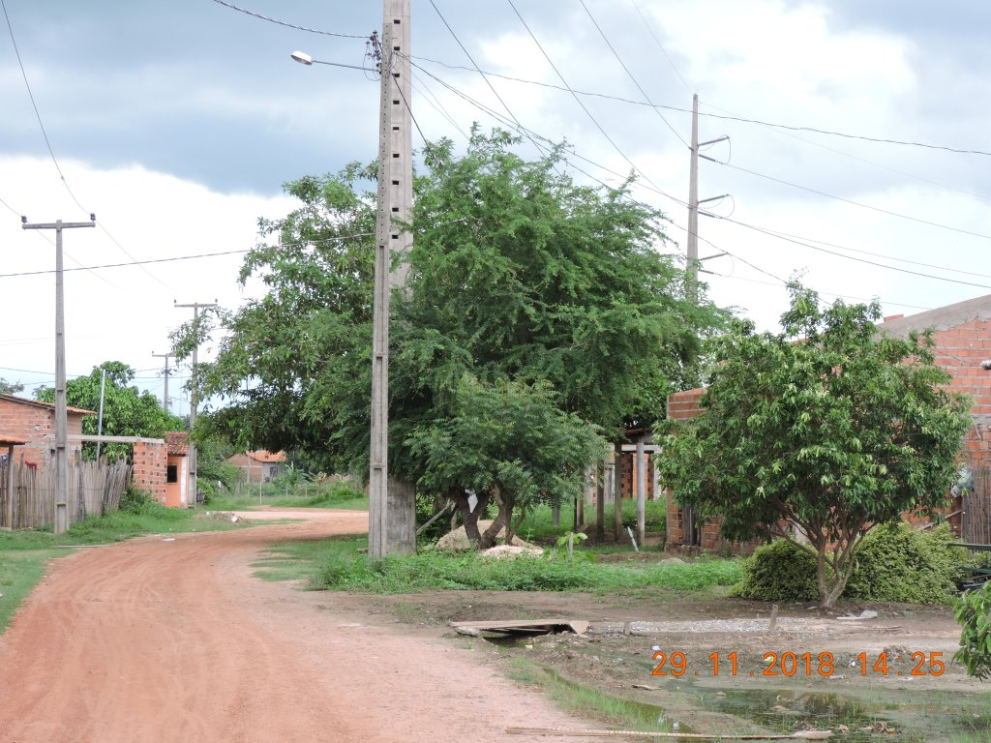
 |  |  | RELATÓRIO DE DEFEITOS - LT


REGIONAL: |  | CENTRO |  | TENSÃO/KM: | 138KV / 98,04 KM
TIPO DE INSPEÇÃO: |  | MINUCIOSA
ORDEM DE INSPEÇÃO: |  | 6000245240
DESCRIÇÃO DA LT: |  | MIRANDA / SANTA INÊS C2 |  | CÓDIGO DA LT: | MRA/STI-C2-03M2

RELATÓRIO DE EVIDÊNCIAS FOTOGRÁFICAS

Item | Descrição do Defeito |  | CÓD. Defeito |  | N° Estrutura | Fase(s) | Prioridade | Fonte/Carga | Ação | Observações

14 | MUITO CHAMUSCADO - POLIMÉRICO |  | IS16 |  | YS2-41 / 3 - FASE C - | C | P2 | 0 | SUBSTITUIR ISOLADOR | ACESSO POV. TIRICAL
REG.1 | Registro Cenário - Antes |  |  |  | REG.2 | Registro Cenário - Depois
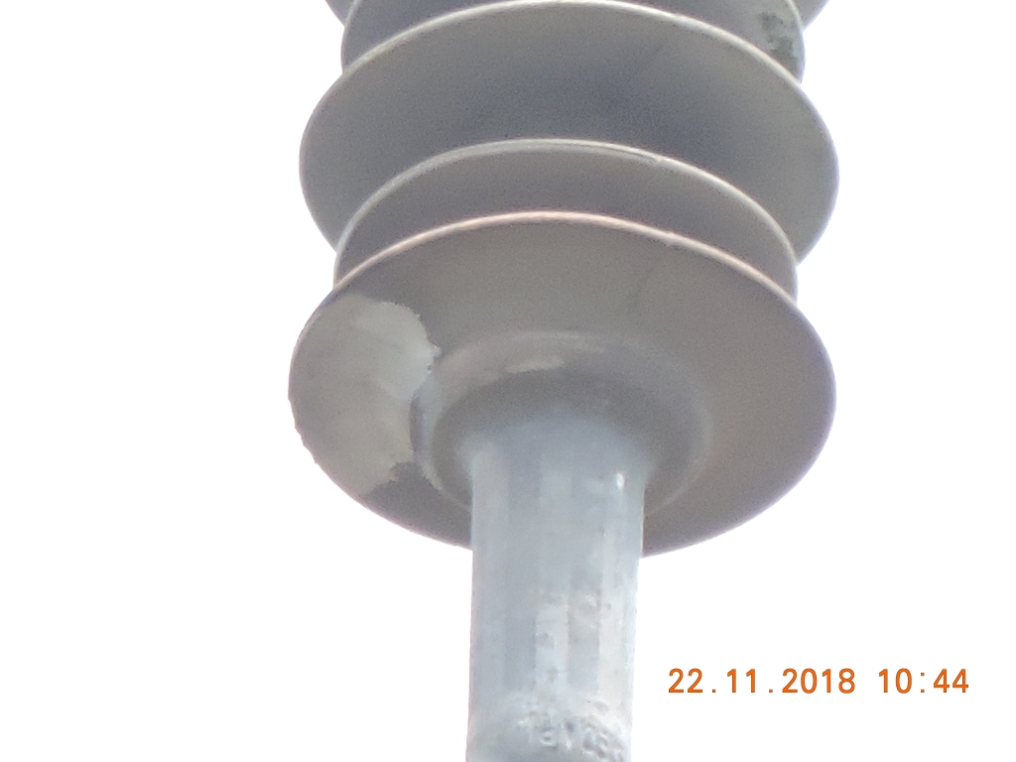 |  |  |  |  | Evidência da Execução
Item | Descrição do Defeito |  | CÓD. Defeito |  | N° Estrutura | Fase(s) | Prioridade | Fonte/Carga | Ação | Observações

19 | CRUZETA FORTEMENTE TRINCADA |  | ES11 |  | YS2-45 / 3 - FASE C - | C | P2 | 0 | TROCAR CRUZETA | SUBSTITUIR CRUZETA
REG.3 | Registro Cenário - Antes |  |  |  | REG.4 | Registro Cenário - Depois
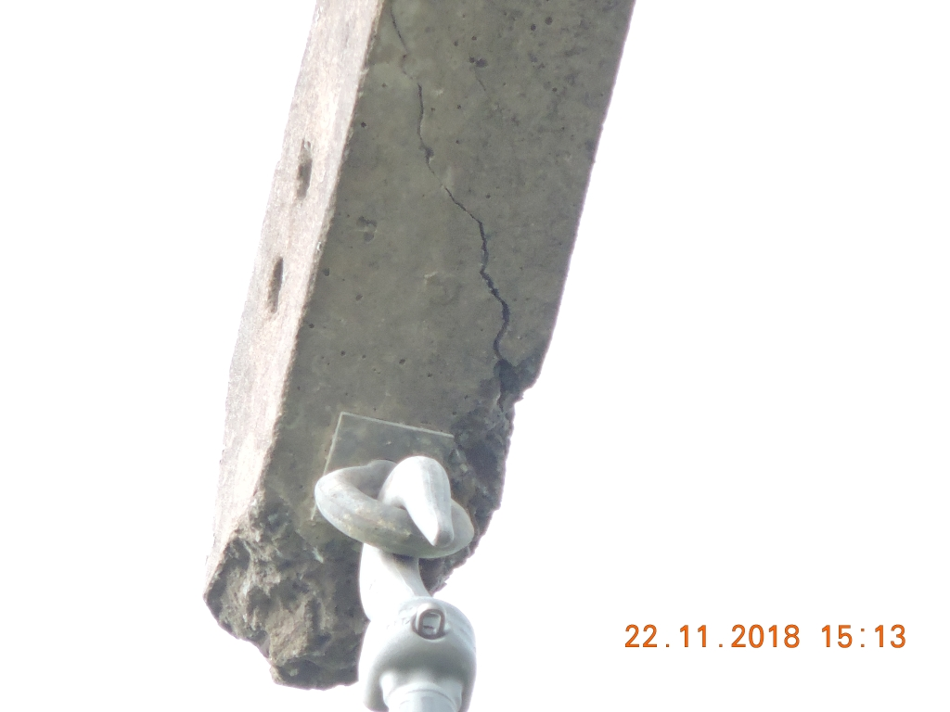
Item | Descrição do Defeito |  | CÓD. Defeito |  | N° Estrutura | Fase(s) | Prioridade | Fonte/Carga | Ação | Observações

44 | ÁRV. DENTRO DA FAIXA-DIST. CONDUT. > 1,5M |  | AF01 |  | AP2-62 / 1 - FASE - | 0 | P2 | 0 | PODAR ÁRVORE | 0
REG.5 | Registro Cenário - Antes |  |  |  | REG.6 | Registro Cenário - Depois
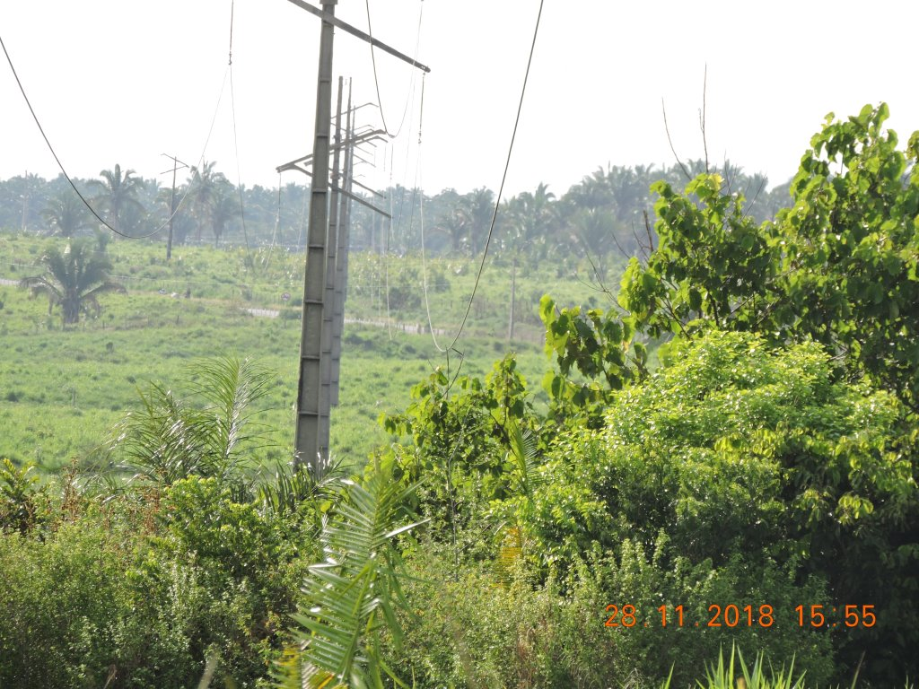
Item | Descrição do Defeito |  | CÓD. Defeito |  | N° Estrutura | Fase(s) | Prioridade | Fonte/Carga | Ação | Observações

53 | ÁRV. DENTRO DA FAIXA-DIST. CONDUT. > 1,5M |  | AF01 |  | LA4-76 / 8 - FASE - | 0 | P2 | 0 | PODAR ÁRVORE | IGARAPÉ DO MEIO
REG.7 | Registro Cenário - Antes |  |  |  | REG.8 | Registro Cenário - Depois
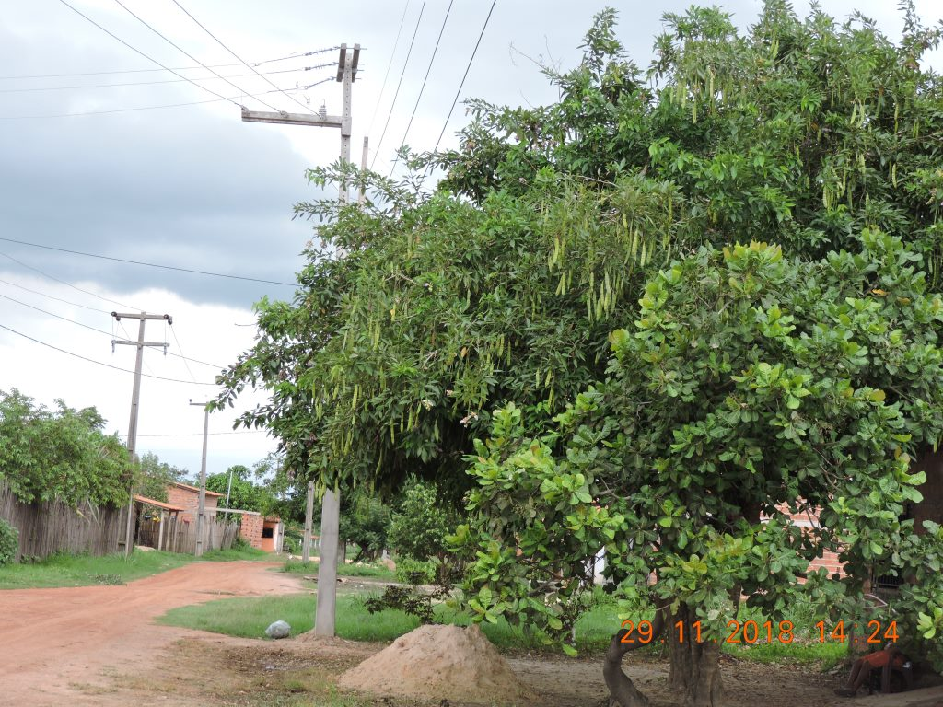
Item | Descrição do Defeito |  | CÓD. Defeito |  | N° Estrutura | Fase(s) | Prioridade | Fonte/Carga | Ação | Observações

54 | ÁRV. DENTRO DA FAIXA-DIST. CONDUT. > 1,5M |  | AF01 |  | LPA-77 / 1 - FASE - | 0 | P2 | 0 | PODAR ÁRVORE | IGARAPÉ DO MEIO
REG.9 | Registro Cenário - Antes |  |  |  | REG.10 | Registro Cenário - Depois

